Hoja1
ID | Fecha/Hora | Fase del Proyecto | Prompt Enviado (Resumen / Texto Exacto) | Propósito del Prompt | Altenativas consideradas | Justificación de elección | Impacto en la base de datos/codigo | Enlace / Archivo Adjunto (este lo relleno yo)
P-001 | 2026-10-12 | Definición del problema | Enunciado completo del Proyecto 3 (Proyecto3_Reggaeton.html) + instrucción de trabajar de forma estrictamente iterativa, fase por fase, sin generar todo el código de golpe, y comenzar por la Fase 1 (pregunta, fuente de datos y metodologías). | Dar a la IA el contexto completo del proyecto y fijar el modo de trabajo para toda la conversación. | Pedir a la IA que propusiera la pregunta de investigación · Formular la pregunta el equipo. | El equipo decidió formular su propia pregunta y usar la IA solo para refinarla, porque la rúbrica valora la formulación propia. | Ninguno (solo contexto).
P-002 | 2026-10-12 | Formulación de la pregunta | Pregunta propia del equipo: “¿Cómo han cambiado las 10 canciones top del año desde 2010 a 2025, el léxico ha disminuido o se ha mantenido, la música latina ha tenido más participación en los top globales?” + solicitud de mejorarla; después: cambiar la primera secundaria y explicar mejor qué que era el proceso del LLM con kappa. | Convertir la pregunta en una pregunta medible y entender el núcleo metodológico del proyecto (LLM validado con kappa). | Medir la participación latina en el Billboard Hot 100 · Anglicismos en las letras · Duración de las canciones · Comparar Colombia y Puerto Rico. | No existe un ranking global consistente para 2010–2025 y el top 10 global casi no tiene canciones latinas; se eligió Colombia vs. Puerto Rico porque usa la misma medición (diversidad léxica) y es la comparación clásica del género. | Quedaron definidas la pregunta principal (diversidad léxica 2010–2025), S1 (Colombia vs. Puerto Rico) y S2 (temáticas y contenido sexual explícito), con el top 10 de Billboard Hot Latin Songs y el quiebre de 2013.
P-003 | 2026-10-14 | Diseño muestral | Solicitud de cómo aplicar el “censo estratificado por año” recomendado frente a la alternativa de ampliar el universo al top 50. | Definir el diseño muestral y qué debe justificarse en el informe. | Censo estratificado por año (160 posiciones) · Ampliar al top 50 y muestrear por año y bloque de popularidad. | Se eligió el censo con inferencia de superpoblación porque es más simple de justificar y no cambia la pregunta principal. | Se redactó la justificación del diseño para la sección 3 y el primer borrador del script 01_marco_muestral.R. | 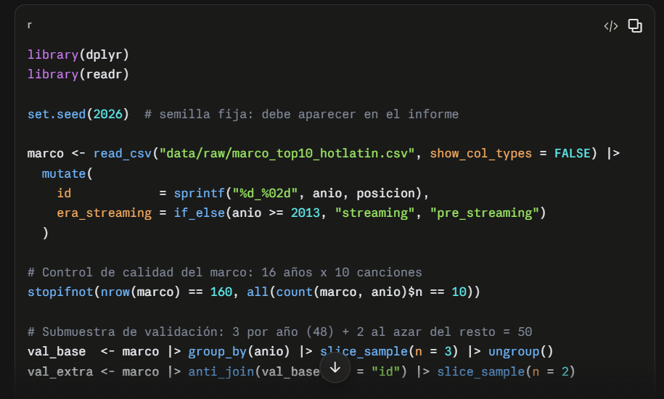
P-004 | 2026-10-14 | Recolección de datos | Enlace a la tabla de Wikiwand con los top 10 anuales + plantillas de documentos txt para las canciones por año; reporte del bloqueo de IP de Musixmatch. | Obtener el marco muestral y organizar la descarga manual de las letras. | Que la IA genererara los documentos vacios txt para ingresar las letras · Descarga manual por el equipo desde Musixmatch. | Se descargaron las letras se descargaron manualmente; la IA preparó la lista de canciones basandose en el ranking, y generó los nombres de archivos y las plantillas vacías. | Se generó marco_top10_hotlatin.csv (160 filas) y las plantillas .txt; se documentó el bloqueo de IP para la sección 4.
P-005 | 2026-10-16 | Diseño muestral | Decisiones: tomar solo la primera aparición de cada canción, submuestra de validación de 3 canciones al azar por año + 2 al azar del resto (opción A), mantener las canciones en inglés con anotación; Jari y Silvio como codificadores; solicitud del .zip con todos los módulos y carpetas sin desarollar codigo aún. | Fijar la unidad de análisis y la submuestra de validación, y obtener la estructura del proyecto en R. | Analizar las 160 posiciones como canción-año · Asignar cada canción al año de su mejor posición · Repartir las 2 canciones extra solo en la era streaming (opción B). | La unidad de análisis exigida es la canción; repetirla inflaba su peso y rompía la independencia. | Se crearon 00_configuracion.R, 01_marco_muestral.R (147 canciones únicas, semilla 2026) y 01b_plantillas_codificacion.R, más la estructura de carpetas del proyecto.
P-006 | 2026-10-16 | Definición del problema | Prompt de rol: “Actúa como Asistente Senior de Investigación Estadística… no asumas decisiones metodológicas, presenta opciones con pros, contras e implicaciones en la rúbrica, y solo escribe código cuando la metodología esté aprobada o nosotros como directores te brindemos el metodo." | Asegurar que todas las decisiones metodológicas las tomara el equipo y no la IA. | No se plantearon otras alternativas. | Se buscó que la IA funcionara meremente como asesora y que el equipo pudiera defender cada decisión en la sustentación. | Ninguno en código; desde aquí cada fase empezó con la elaboración del codigo.
P-007 | 2026-10-17 | Limpieza de datos | Regla: si la letra empieza con “Letra … de …” o “Lyrics of … by …”, o tiene títulos como coro, verse o marcas x2, el código debe eliminarlos automáticamente y reportar lo eliminado; no incluir archivos LEEME en las carpetas. | Limpiar el texto de forma reproducible antes de medirlo. | Limpiar las letras a mano · Limpiar con reglas automáticas en el código. | La limpieza automática es reproducible y deja evidencia de cada eliminación. | Se creó 02a_limpieza_texto.R: eliminó 158 encabezados y 1.170 etiquetas y generó reporte_limpieza_detalle.csv y reporte_limpieza_resumen.csv.
P-008 | 2026-10-17 | Instrumentos de medición | Decisiones del libro de códigos: tema por mayor extensión con desempate por el coro y, sin coro, jerarquía por especificidad; explícito = literal + doble sentido inequívoco; categoría “seducción/deseo” separada de explícito; “otro” sin detalle; ejemplos con citas y paráfrasis (D5); piloto de 5 canciones (D6). | Definir el libro de códigos v1 y el protocolo de prueba piloto. | 1: tema del coro o juicio global · 2: solo literal o escala 0/1/2 · 5: solo paráfrasis o solo citas · D6: con piloto. | Se eligieron las reglas más operativas y replicables; el doble sentido se incluyó porque es central en el género, y el piloto para calibrar antes de la validación. | Se redactó instrumentos/libro_codigos_v1.md, se seleccionaron las 5 canciones del piloto (semilla 2027) y se creó el instructivo del piloto.
P-009 | 2026-10-18 | Validación de resultados | Hojas del piloto de Jari y Silvio + solicitud del kappa con fórmulas y análisis de cada valor; ajuste acordado tras el análisis: renombrar la variable a “explicito_sexual” y marcar “sí” solo con contenido sexual, no por drogas o lujos. | Calibrar el libro de códigos con la prueba piloto. | Agregar solo una exclusión en la definición (opción A) · Además renombrar la variable (opción B). | En Pepas ambos codificadores marcaron “explícito” por drogas; renombrar la variable evita esa confusión desde el nombre. | Se creó 04a_piloto_acuerdo.R (κ tema = 0.72, κ explícito = 0.55) y libro_codigos_v2.md con su registro de cambios.
P-010 | 2026-10-20 | Depuración de errores | Capturas de los errores “Corpus incompleto o inconsistente” y “valor ausente donde TRUE/FALSE es necesario” al correr main.R; hojas del piloto exportadas desde Excel con los id convertidos en fecha. | Reportar fallos al ejecutar el flujo por primera vez con los datos reales. | Corregir los archivos a mano · Hacer el código tolerante a esos formatos. | Se prefirió que el código aceptara ambos formatos para que ningún error de digitación afectara el kappa. | El código acepta nombres 2010-01 o 2010_01 y subcarpetas por año, trata celdas vacías como NA y corrige los id que Excel convierte en fecha.
P-011 | 2026-10-23 | Instrumentos de medición | Decisiones de medición: unificar elisiones (pa’ = para), minúsculas, conservar tildes, eliminar vocables, conservar firmas y palabras vacías; solo MTLD; léxico inductivo descriptivo; CSV con el país de todos los artistas principales y clasificación por origen artístico, sin variable de colaboración mixta. | Definir cómo se mide la diversidad léxica y el país del artista. | MATTR o MTLD + MATTR · País de nacimiento · Variable colab_mixta · Léxico tomado de listas publicadas. | MTLD es la medida estándar y no depende de la longitud; el origen artístico es el criterio usual en estudios de música (Nicky Jam y Arcángel cuentan como Puerto Rico). | Se crearon 02b_medidas_texto.R (MTLD), 02c_pais_artista.R y data/raw/paises_artistas.csv (80 nombres).
P-012 | 2026-10-24 | Codificación con el LLM | Decisiones: codificación sin costo hecha por Claude en la sesión con el prompt fijo; formato de salida con tema, explícito y justificación; sin segundo modelo. | Aplicar el instrumento automatizado a las 147 canciones. | Codificar por API (con costo) · Codificar canción por canción en claude.ai. | Se eligió la opción sin costo, declarando como limitación que no se pudo fijar la temperatura y que se codificó en lotes. | Se creó instrumentos/prompt_codificacion_v1.txt, la salida codificacion_llm_claude.csv (147 canciones) y 03_codificacion_llm.R.
P-013 | 2026-10-24 | Validación de resultados | Hojas de validación de Jari y Silvio (50 canciones) + decisiones: consenso por discusión entre ellos, IC asintótico, umbral κ ≥ 0.61 y pruebas recomendadas por el enunciado con corrección de Holm; solicitud de una hoja de desacuerdos explicada. | Validar el instrumento y fijar el análisis inferencial antes de ver los resultados. | Tercer codificador para desempatar · IC por bootstrap · Umbral 0.41 · Chi-cuadrado agrupando categorías. | Se eligieron las opciones más practicas. | Se crearon 04_validacion_kappa.R, 05_analisis_inferencial.R y validacion/consenso_desacuerdos.xlsx (39 desacuerdos, sin los códigos de la IA).

